1 Algoritms
Data structures are the fundamental building blocks of computer programming. | Las estructuras de datos son los componentes básicos de la programación informática. | ˈdeɪtə ˈstrʌkʧərz ɑr ðə ˌfʌndəˈmɛntəl ˈbɪldɪŋ blɑks ʌv kəmˈpjutər ˈproʊˌɡræmɪŋ. | EXAMPLE
They define how data is organized, stored, and manipulated within a program. | Definen cómo se organizan, almacenan y manipulan los datos dentro de un programa. | ðeɪ dɪˈfaɪn haʊ ˈdeɪtə ɪz ˈɔrɡəˌnaɪzd, stɔrd, ænd məˈnɪpjəˌleɪtɪd wɪˈðɪn ə ˈproʊˌɡræm. | EXAMPLE
Understanding data structures is very important for developing efficient and effective algorithms. | Comprender las estructuras de datos es muy importante para desarrollar algoritmos eficientes y efectivos. | ˌʌndərˈstændɪŋ ˈdeɪtə ˈstrʌkʧərz ɪz ˈvɛri ɪmˈpɔrtənt fɔr dɪˈvɛləpɪŋ ɪˈfɪʃənt ænd ɪˈfɛktɪv ˈælɡəˌrɪðəmz. | EXAMPLE
What is Data Structure? | ¿Qué es una estructura de datos? | wɑt ɪz ˈdeɪtə ˈstrʌkʧər?
A data structure is a storage that is used to store and organize data. | Una estructura de datos es un almacenamiento que se utiliza para almacenar y organizar datos. | ə ˈdeɪtə ˈstrʌkʧər ɪz ə ˈstɔrəʤ ðæt ɪz juzd tu stɔr ænd ˈɔrɡəˌnaɪz ˈdeɪtə. | EXAMPLE
It is a way of arranging data on a computer so that it can be accessed and updated efficiently. | Es una forma de organizar los datos en una computadora para que se pueda acceder a ellos y actualizarlos de manera eficiente. | ɪt ɪz ə weɪ ʌv əˈreɪnʤɪŋ ˈdeɪtə ɑn ə kəmˈpjutər soʊ ðæt ɪt kæn bi ˈækˌsɛst ænd əpˈdeɪtɪd ɪˈfɪʃəntli. | EXAMPLE
A data structure is not only used for organizing the data. | Una estructura de datos no solo se utiliza para organizar los datos. | ə ˈdeɪtə ˈstrʌkʧər ɪz nɑt ˈoʊnli juzd fɔr ˈɔrɡəˌnaɪzɪŋ ðə ˈdeɪtə.
It is also used for processing, retrieving, and storing data. | También se utiliza para procesar, recuperar y almacenar datos. | ɪt ɪz ˈɔlsoʊ juzd fɔr ˈprɑsɛsɪŋ, riˈtrivɪŋ, ænd ˈstɔrɪŋ ˈdeɪtə. | EXAMPLE
There are different basic and advanced types of data structures that are used in almost every program | Existen diferentes tipos básicos y avanzados de estructuras de datos que se utilizan en casi todos los programas | ðɛr ɑr ˈdɪfərənt ˈbeɪsɪk ænd ədˈvænst taɪps ʌv ˈdeɪtə ˈstrʌkʧərz ðæt ɑr juzd ɪn ˈɔlˌmoʊst ˈɛvəri ˈproʊˌɡræm | EXAMPLE
or software system that has been developed. | o sistemas de software que se han desarrollado. | ɔr ˈsɔfˌtwɛr ˈsɪstəm ðæt hæz bɪn dɪˈvɛləpt. | EXAMPLE
So we must have good knowledge about data structures. | Por lo tanto, debemos tener un buen conocimiento sobre las estructuras de datos. | soʊ wi mʌst hæv ɡʊd ˈnɑləʤ əˈbaʊt ˈdeɪtə ˈstrʌkʧərz. | EXAMPLE
Classification of Data Structure | Clasificación de la estructura de datos | ˌklæsəfəˈkeɪʃən ʌv ˈdeɪtə ˈstrʌkʧər |  | 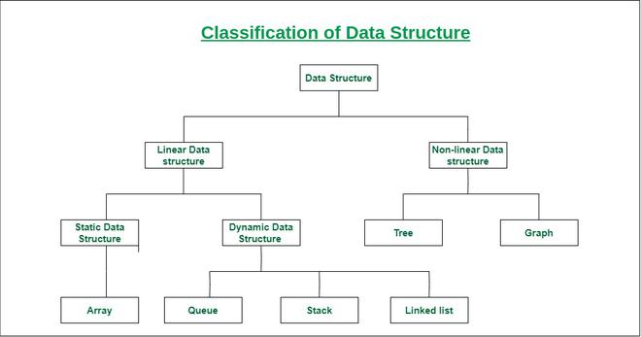
Linear Data Structure: | Estructura de datos lineal: | ˈlɪniər ˈdeɪtə ˈstrʌkʧər:
Data structure in which data elements are arranged sequentially or linearly, | Estructura de datos en la que los elementos de datos se organizan de forma secuencial o lineal, | ˈdeɪtə ˈstrʌkʧər ɪn wɪʧ ˈdeɪtə ˈɛləmənts ɑr əˈreɪnʤd səˈkwɛnʧəli ɔr ˈlɪniərli, | EXAMPLE
where each element is attached to its previous and next adjacent elements, | donde cada elemento está unido a sus elementos adyacentes anterior y siguiente, | wɛr iʧ ˈɛləmənt ɪz əˈtæʧt tu ɪts ˈpriviəs ænd nɛkst əˈʤeɪsənt ˈɛləmənts, | EXAMPLE
is called a linear data structure. | se denomina estructura de datos lineal. | ɪz kɔld ə ˈlɪniər ˈdeɪtə ˈstrʌkʧər. | EXAMPLE
Example: Array, Stack, Queue, Linked List, etc. | Ejemplo: matriz, pila, cola, lista enlazada, etc. | ɪɡˈzæmpəl: əˈreɪ, stæk, kju, lɪŋkt lɪst, ˌɛtˈsɛtərə. | EXAMPLE
Static Data Structure: Static data structure has a fixed memory size. | Estructura de datos estática: la estructura de datos estática tiene un tamaño de memoria fijo. | ˈstætɪk ˈdeɪtə ˈstrʌkʧər: ˈstætɪk ˈdeɪtə ˈstrʌkʧər hæz ə fɪkst ˈmɛməri saɪz.
It is easier to access the elements in a static data structure. | Es más fácil acceder a los elementos en una estructura de datos estática. | ɪt ɪz ˈiziər tu ˈækˌsɛs ði ˈɛləmənts ɪn ə ˈstætɪk ˈdeɪtə ˈstrʌkʧər. | EXAMPLE
Example: array. | Ejemplo: matriz. | ɪɡˈzæmpəl: əˈreɪ. | EXAMPLE
Dynamic Data Structure: In dynamic data structure, the size is not fixed. | Estructura de datos dinámica: en la estructura de datos dinámica, el tamaño no es fijo. | daɪˈnæmɪk ˈdeɪtə ˈstrʌkʧər: ɪn daɪˈnæmɪk ˈdeɪtə ˈstrʌkʧər, ðə saɪz ɪz nɑt fɪkst.
It can be randomly updated during the runtime | Se puede actualizar aleatoriamente durante el tiempo de ejecución, | ɪt kæn bi ˈrændəmli əpˈdeɪtɪd ˈdʊrɪŋ ðə runtime | EXAMPLE
which may be considered efficient concerning the memory (space) complexity of the code. | lo que puede considerarse eficiente en relación con la complejidad de la memoria (espacio) del código. | wɪʧ meɪ bi kənˈsɪdərd ɪˈfɪʃənt kənˈsɜrnɪŋ ðə ˈmɛməri (speɪs) kəmˈplɛksəti ʌv ðə koʊd. | EXAMPLE
Example: Queue, Stack, etc. | Ejemplo: cola, pila, etc. | ɪɡˈzæmpəl: kju, stæk, ˌɛtˈsɛtərə. | EXAMPLE
Non-Linear Data Structure: Data structures where data elements are not placed sequentially | Estructura de datos no lineal: las estructuras de datos en las que los elementos de datos no se colocan secuencialmente | nɑnˈlɪˌniər ˈdeɪtə ˈstrʌkʧər: ˈdeɪtə ˈstrʌkʧərz wɛr ˈdeɪtə ˈɛləmənts ɑr nɑt pleɪst səˈkwɛnʧəli
or linearly are called non-linear data structures. | o linealmente se denominan estructuras de datos no lineales. | ɔr ˈlɪniərli ɑr kɔld nɑnˈlɪˌniər ˈdeɪtə ˈstrʌkʧərz. | EXAMPLE
In a non-linear data structure, we can’t traverse all the elements in a single run only. | En una estructura de datos no lineal, no podemos recorrer todos los elementos en una sola ejecución. | ɪn ə nɑnˈlɪˌniər ˈdeɪtə ˈstrʌkʧər, wi kænt ˈtrævərs ɔl ði ˈɛləmənts ɪn ə ˈsɪŋɡəl rʌn ˈoʊnli. | EXAMPLE
Examples: Trees and Graphs. | Ejemplos: árboles y gráficos. | ɪɡˈzæmpəlz: triz ænd ɡræfs. | EXAMPLE
1. Array: | 1. Matriz: | 1. əˈreɪ:
Array is a linear data structure that stores a collection of elements of the same data type. | La matriz es una estructura de datos lineal que almacena una colección de elementos del mismo tipo de datos. | əˈreɪ ɪz ə ˈlɪniər ˈdeɪtə ˈstrʌkʧər ðæt stɔrz ə kəˈlɛkʃən ʌv ˈɛləmənts ʌv ðə seɪm ˈdeɪtə taɪp. | EXAMPLE
Elements are allocated contiguous memory, allowing for constant-time access. | A los elementos se les asigna memoria contigua, lo que permite un acceso en tiempo constante. | ˈɛləmənts ɑr ˈæləˌkeɪtɪd kənˈtɪɡjuəs ˈmɛməri, əˈlaʊɪŋ fɔr ˈkɑnstənt-taɪm ˈækˌsɛs. | EXAMPLE
Each element has a unique index number. | Cada elemento tiene un número de índice único. | iʧ ˈɛləmənt hæz ə juˈnik ˈɪndɛks ˈnʌmbər. | EXAMPLE
In this article, we introduce array, implementation in different popular languages, | En este artículo, presentamos las matrices, su implementación en diferentes lenguajes populares, | ɪn ðɪs ˈɑrtəkəl, wi ˌɪntrəˈdus əˈreɪ, ˌɪmpləmɛnˈteɪʃən ɪn ˈdɪfərənt ˈpɑpjələr ˈlæŋɡwəʤəz,
its basic operations and commonly seen problems / interview questions. | sus operaciones básicas y problemas comunes/preguntas de entrevistas. | ɪts ˈbeɪsɪk ˌɑpəˈreɪʃənz ænd ˈkɑmənli sin ˈprɑbləmz / ˈɪntərˌvju ˈkwɛsʧənz. | EXAMPLE
An array stores items (in case of C/C++ and Java Primitive Arrays) | Una matriz almacena elementos (en el caso de matrices primitivas de C/C++ y Java) | ən əˈreɪ stɔrz ˈaɪtəmz (ɪn keɪs ʌv si/si++ ænd ˈʤɑvə ˈprɪmətɪv əˈreɪz)
or their references (in case of Python, JS, Java Non-Primitive) at contiguous locations. | o sus referencias (en el caso de Python, JS, Java no primitivo) en ubicaciones contiguas. | ɔr ðɛr ˈrɛfərənsɪz (ɪn keɪs ʌv ˈpaɪθɑn, ʤeɪ-ɛs, ˈʤɑvə nɑn-ˈprɪmətɪv) æt kənˈtɪɡjuəs loʊˈkeɪʃənz. | EXAMPLE
It offers mainly the following advantages over other data structures. | Ofrece principalmente las siguientes ventajas sobre otras estructuras de datos. | ɪt ˈɔfərz ˈmeɪnli ðə ˈfɑloʊɪŋ ædˈvæntɪʤɪz ˈoʊvər ˈʌðər ˈdeɪtə ˈstrʌkʧərz.
Random Access : | Acceso aleatorio: | ˈrændəm ˈækˌsɛs : | EXAMPLE
i-th item can be accessed in O(1) Time as we have the base address and every item or reference is of same size. | se puede acceder al elemento i-ésimo en tiempo O(1) ya que tenemos la dirección base y cada elemento o referencia es del mismo tamaño. | aɪ-ˈtiˈeɪʧ ˈaɪtəm kæn bi ˈækˌsɛst ɪn oʊ(1) taɪm æz wi hæv ðə beɪs ˈæˌdrɛs ænd ˈɛvəri ˈaɪtəm ɔr ˈrɛfərəns ɪz ʌv seɪm saɪz. | EXAMPLE
Cache Friendliness : | Compatibilidad con la memoria caché: | kæʃ ˈfrɛndlinɪs :
Since items / references are stored at contiguous locations, | ya que los elementos/referencias se almacenan en ubicaciones contiguas, | sɪns ˈaɪtəmz / ˈrɛfərənsɪz ɑr stɔrd æt kənˈtɪɡjuəs loʊˈkeɪʃənz, | EXAMPLE
we get the advantage of locality of reference. | obtenemos la ventaja de la localidad de referencia. | wi ɡɛt ði ædˈvæntɪʤ ʌv loʊˈkæləti ʌv ˈrɛfərəns. | EXAMPLE
It is not useful in places where we have operations like insert in the middle, | No es útil en lugares donde tenemos operaciones como insertar en el medio, | ɪt ɪz nɑt ˈjusfəl ɪn ˈpleɪsəz wɛr wi hæv ˌɑpəˈreɪʃənz laɪk ɪnˈsɜrt ɪn ðə ˈmɪdəl,
delete from middle and search in a unsorted data. | eliminar desde el medio y buscar en datos no ordenados. | dɪˈlit frʌm ˈmɪdəl ænd sɜrʧ ɪn ə ʌnˈsɔrtɪd ˈdeɪtə. | EXAMPLE
It is a fundamental and linear data structure using which we build - | Es una estructura de datos fundamental y lineal que utilizamos para construir | ɪt ɪz ə ˌfʌndəˈmɛntəl ænd ˈlɪniər ˈdeɪtə ˈstrʌkʧər ˈjuzɪŋ wɪʧ wi bɪld - | EXAMPLE
- other data structures like Stack Queue, Deque, Graph, Hash Table, etc. | -otras estructuras de datos como Stack Queue, Deque, Graph, Hash Table, etc. | - ˈʌðər ˈdeɪtə ˈstrʌkʧərz laɪk stæk kju, Deque, ɡræf, hæʃ ˈteɪbəl, ˌɛtˈsɛtərə. | EXAMPLE
2. Matrix/Grid | 2. Matriz/Cuadrícula | 2. ˈmeɪtrɪks/ɡrɪd
Matrix is a two-dimensional array of elements, arranged in rows and columns. | La matriz es una matriz bidimensional de elementos, dispuestos en filas y columnas. | ˈmeɪtrɪks ɪz ə tu-dɪˈmɛnʃənəl əˈreɪ ʌv ˈɛləmənts, əˈreɪnʤd ɪn roʊz ænd ˈkɑləmz. | EXAMPLE
It is represented as a rectangular grid, | Se representa como una cuadrícula rectangular, | ɪt ɪz ˌrɛprɪˈzɛntɪd æz ə rɛkˈtæŋɡjələr ɡrɪd, | EXAMPLE
with each element at the intersection of a row and column. | con cada elemento en la intersección de una fila y una columna. | wɪð iʧ ˈɛləmənt æt ði ˌɪntərˈsɛkʃən ʌv ə roʊ ænd ˈkɑləm. | EXAMPLE
Matrix Data Structure is a two-dimensional array arranged in rows and columns. | La estructura de datos de matriz es una matriz bidimensional dispuesta en filas y columnas. | ˈmeɪtrɪks ˈdeɪtə ˈstrʌkʧər ɪz ə tu-dɪˈmɛnʃənəl əˈreɪ əˈreɪnʤd ɪn roʊz ænd ˈkɑləmz.
It is commonly used to represent mathematical matrices and is fundamental in various fields like mathematics, | Se utiliza comúnmente para representar matrices matemáticas y es fundamental en varios campos como las matemáticas, | ɪt ɪz ˈkɑmənli juzd tu ˌrɛprəˈzɛnt ˌmæθəˈmætɪkəl ˈmeɪtrɪsɪz ænd ɪz ˌfʌndəˈmɛntəl ɪn ˈvɛriəs fildz laɪk ˌmæθəˈmætɪks, | EXAMPLE
computer graphics, and data processing. | los gráficos de computadora y el procesamiento de datos. | kəmˈpjutər ˈɡræfɪks, ænd ˈdeɪtə ˈprɑsɛsɪŋ. | EXAMPLE
Matrices allow for efficient storage and manipulation of data in a structured format. | Las matrices permiten el almacenamiento y la manipulación eficiente de datos en un formato estructurado. | ˈmeɪtrɪsɪz əˈlaʊ fɔr ɪˈfɪʃənt ˈstɔrəʤ ænd məˌnɪpjəˈleɪʃən ʌv ˈdeɪtə ɪn ə ˈstrʌkʧərd ˈfɔrˌmæt. | EXAMPLE
3. String | 3. Cadena | 3. strɪŋ
String is a sequence of characters, typically used to represent text. | La cadena es una secuencia de caracteres, que se utiliza normalmente para representar texto. | strɪŋ ɪz ə ˈsikwəns ʌv ˈkærɪktərz, ˈtɪpɪkli juzd tu ˌrɛprəˈzɛnt tɛkst. | EXAMPLE
It is considered a data type that allows for the manipulation - | Se considera un tipo de datos que permite la manipulación - | ɪt ɪz kənˈsɪdərd ə ˈdeɪtə taɪp ðæt əˈlaʊz fɔr ðə məˌnɪpjəˈleɪʃən - | EXAMPLE
- and processing of textual data in computer programs. | y el procesamiento de datos textuales en programas informáticos. | - ænd ˈprɑsɛsɪŋ ʌv ˈtɛksʧəwəl ˈdeɪtə ɪn kəmˈpjutər ˈproʊˌɡræmz. | EXAMPLE
A string is a sequence of characters. The following facts make string an interesting data structure. | Una cadena es una secuencia de caracteres. Los siguientes hechos hacen que la cadena sea una estructura de datos interesante. | ə strɪŋ ɪz ə ˈsikwəns ʌv ˈkærɪktərz. ðə ˈfɑloʊɪŋ fækts meɪk strɪŋ ən ˈɪntrəstɪŋ ˈdeɪtə ˈstrʌkʧər.
Small set of elements. Unlike normal array, strings typically have smaller set of items. | Conjunto pequeño de elementos. A diferencia de una matriz normal, las cadenas suelen tener un conjunto de elementos más pequeño. | smɔl sɛt ʌv ˈɛləmənts. ənˈlaɪk ˈnɔrməl əˈreɪ, strɪŋz ˈtɪpɪkli hæv ˈsmɔlər sɛt ʌv ˈaɪtəmz. | EXAMPLE
For example, lowercase English alphabet has only 26 characters. ASCII has only 256 characters. | Por ejemplo, el alfabeto inglés en minúsculas tiene solo 26 caracteres. El ASCII tiene solo 256 caracteres. | fɔr ɪɡˈzæmpəl, lowercase ˈɪŋɡlɪʃ ˈælfəˌbɛt hæz ˈoʊnli 26 ˈkærɪktərz. ˈæski hæz ˈoʊnli 256 ˈkærɪktərz. | EXAMPLE
Strings are immutable in programming languages like Java, Python, JavaScript and C#. | Las cadenas son inmutables en lenguajes de programación como Java, Python, JavaScript y C#. | strɪŋz ɑr ɪmˈjutəbəl ɪn ˈproʊˌɡræmɪŋ ˈlæŋɡwəʤəz laɪk ˈʤɑvə, ˈpaɪθɑn, ˈʤɑvəˌskrɪpt ænd si#. | EXAMPLE
Many String Problems can optimized using the fact that the character set size is small. | Muchos problemas de cadenas se pueden optimizar utilizando el hecho de que el tamaño del conjunto de caracteres es pequeño. | ˈmɛni strɪŋ ˈprɑbləmz kæn ˈɑptəˌmaɪzd ˈjuzɪŋ ðə fækt ðæt ðə ˈkɛrɪktər sɛt saɪz ɪz smɔl. | EXAMPLE
For example sorting can be done faster, counting frequencies of items is faster - | Por ejemplo, la clasificación se puede realizar más rápido, el conteo de frecuencias de elementos es más rápido - | fɔr ɪɡˈzæmpəl ˈsɔrtɪŋ kæn bi dʌn ˈfæstər, ˈkaʊntɪŋ ˈfrikwənsiz ʌv ˈaɪtəmz ɪz ˈfæstər - | EXAMPLE
- and many interesting interview questions are based on this. | - y muchas preguntas de entrevistas interesantes se basan en esto. | - ænd ˈmɛni ˈɪntrəstɪŋ ˈɪntərˌvju ˈkwɛsʧənz ɑr beɪst ɑn ðɪs. | EXAMPLE
4. Stack | 4. Pila | 4. stæk |  | 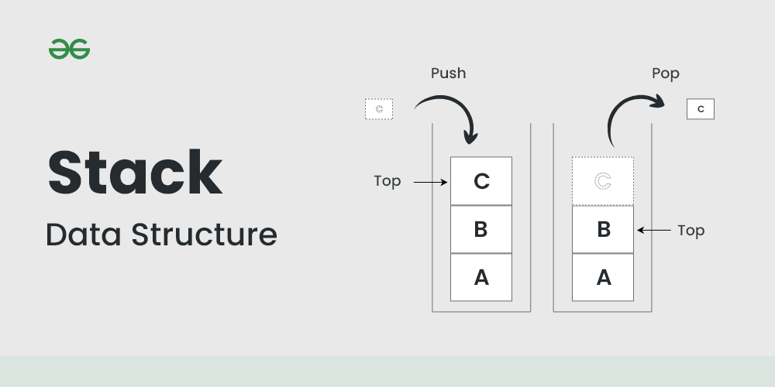
A Stack is a linear data structure that follows a particular order in which the operations are performed. | Una pila es una estructura de datos lineal que sigue un orden particular en el que se realizan las operaciones. | ə stæk ɪz ə ˈlɪniər ˈdeɪtə ˈstrʌkʧər ðæt ˈfɑloʊz ə pərˈtɪkjələr ˈɔrdər ɪn wɪʧ ði ˌɑpəˈreɪʃənz ɑr pərˈfɔrmd. | EXAMPLE
The order may be LIFO(Last In First Out) or FILO(First In Last Out). | El orden puede ser LIFO (último en entrar, primero en salir) o FILO (primero en entrar, último en salir). | ði ˈɔrdər meɪ bi ˈlifoʊ(læst ɪn fɜrst aʊt) ɔr ˈfiloʊ(fɜrst ɪn læst aʊt). | EXAMPLE
LIFO implies that the element that is inserted last, | LIFO implica que el elemento que se inserta último, | ˈlifoʊ ɪmˈplaɪz ðæt ði ˈɛləmənt ðæt ɪz ɪnˈsɜrtɪd læst, | EXAMPLE
comes out first and FILO implies that the element that is inserted first, comes out last. | sale primero y FILO implica que el elemento que se inserta primero, sale último. | kʌmz aʊt fɜrst ænd ˈfiloʊ ɪmˈplaɪz ðæt ði ˈɛləmənt ðæt ɪz ɪnˈsɜrtɪd fɜrst, kʌmz aʊt læst. | EXAMPLE
It behaves like a stack of plates, where the last plate added is the first one to be removed. Think of it this way: | Se comporta como una pila de platos, donde el último plato agregado es el primero en ser eliminado. Piénselo de esta manera: | ɪt bɪˈheɪvz laɪk ə stæk ʌv pleɪts, wɛr ðə læst pleɪt ˈædɪd ɪz ðə fɜrst wʌn tu bi riˈmuvd. θɪŋk ʌv ɪt ðɪs weɪ: | EXAMPLE
Pushing an element onto the stack is like adding a new plate on top. | Empujar un elemento en la pila es como agregar un nuevo plato en la parte superior. | ˈpʊʃɪŋ ən ˈɛləmənt ˈɑntu ðə stæk ɪz laɪk ˈædɪŋ ə nu pleɪt ɑn tɑp. | EXAMPLE
Popping an element removes the top plate from the stack. | Al sacar un elemento, se quita el plato superior de la pila. | ˈpɑpɪŋ ən ˈɛləmənt riˈmuvz ðə tɑp pleɪt frʌm ðə stæk. | EXAMPLE
Queue Data Structure | Estructura de datos de cola | kju ˈdeɪtə ˈstrʌkʧər |  | 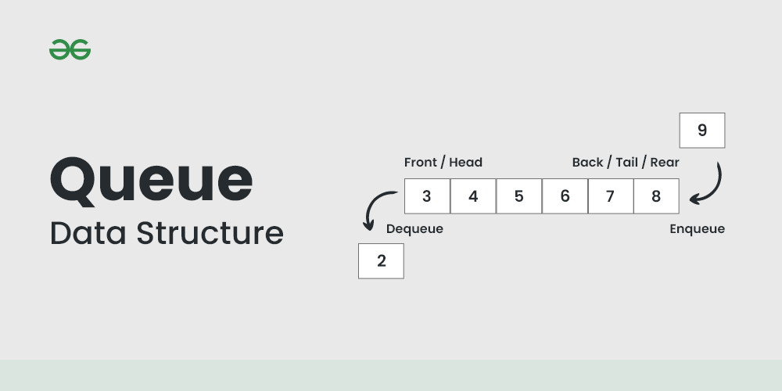
A Queue Data Structure is a fundamental concept in computer science - | Una estructura de datos de cola es un concepto fundamental en informática: | ə kju ˈdeɪtə ˈstrʌkʧər ɪz ə ˌfʌndəˈmɛntəl ˈkɑnsɛpt ɪn kəmˈpjutər ˈsaɪəns - | EXAMPLE
-used for storing and managing data in a specific order. | se utiliza para almacenar y gestionar datos en un orden específico. | -juzd fɔr ˈstɔrɪŋ ænd ˈmænəʤɪŋ ˈdeɪtə ɪn ə spəˈsɪfɪk ˈɔrdər. | EXAMPLE
It follows the principle of "First in, First out" (FIFO), | Sigue el principio de "primero en entrar, primero en salir" (FIFO), | ɪt ˈfɑloʊz ðə ˈprɪnsəpəl ʌv "fɜrst ɪn, fɜrst aʊt" (ɛf-aɪ-ɛf-oʊ), | EXAMPLE
where the first element added to the queue is the first one to be removed. | donde el primer elemento añadido a la cola es el primero en eliminarse. | wɛr ðə fɜrst ˈɛləmənt ˈædɪd tu ðə kju ɪz ðə fɜrst wʌn tu bi riˈmuvd. | EXAMPLE
Queues are commonly used in various algorithms | Las colas se utilizan comúnmente en varios algoritmos | kjuz ɑr ˈkɑmənli juzd ɪn ˈvɛriəs ˈælɡəˌrɪðəmz | EXAMPLE
and applications for their simplicity and efficiency in managing data flow. | y aplicaciones por su simplicidad y eficiencia en la gestión del flujo de datos. | ænd ˌæpləˈkeɪʃənz fɔr ðɛr sɪmˈplɪsəti ænd ɪˈfɪʃənsi ɪn ˈmænəʤɪŋ ˈdeɪtə floʊ. | EXAMPLE
Linked List Data Structure | Estructura de datos de lista enlazada | lɪŋkt lɪst ˈdeɪtə ˈstrʌkʧər
A linked list is a fundamental data structure in computer science. | Una lista enlazada es una estructura de datos fundamental en la informática. | ə lɪŋkt lɪst ɪz ə ˌfʌndəˈmɛntəl ˈdeɪtə ˈstrʌkʧər ɪn kəmˈpjutər ˈsaɪəns. | EXAMPLE
It mainly allows efficient insertion and deletion operations compared to arrays. | Principalmente, permite operaciones de inserción y eliminación eficientes en comparación con las matrices. | ɪt ˈmeɪnli əˈlaʊz ɪˈfɪʃənt ɪnˈsɜrʃən ænd dɪˈliʃən ˌɑpəˈreɪʃənz kəmˈpɛrd tu əˈreɪz. | EXAMPLE
Like arrays, it is also used to implement other data structures like stack, queue and deque. | Al igual que las matrices, también se utiliza para implementar otras estructuras de datos como pila, cola y deque. | laɪk əˈreɪz, ɪt ɪz ˈɔlsoʊ juzd tu ˈɪmpləˌmɛnt ˈʌðər ˈdeɪtə ˈstrʌkʧərz laɪk stæk, kju ænd deque. | EXAMPLE
Here’s the comparison of Linked List vs Arrays | A continuación, se muestra la comparación de lista enlazada frente a matrices | hɪrz ðə kəmˈpɛrəsən ʌv lɪŋkt lɪst ˈvɜrsəz əˈreɪz | EXAMPLE
Hashing in Data Structure | Hash en la estructura de datos | ˈhæʃɪŋ ɪn ˈdeɪtə ˈstrʌkʧər |  | 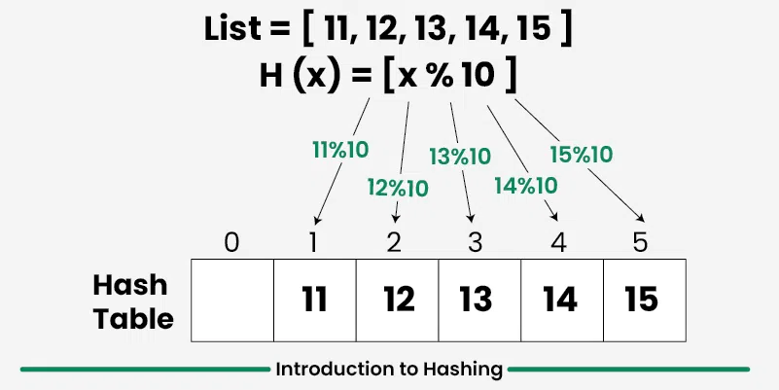
Hashing is a technique used in data structures that efficiently stores | El hash es una técnica utilizada en estructuras de datos que almacena | ˈhæʃɪŋ ɪz ə tɛkˈnik juzd ɪn ˈdeɪtə ˈstrʌkʧərz ðæt ɪˈfɪʃəntli stɔrz | EXAMPLE
and retrieves data in a way that allows for quick access. | y recupera datos de manera eficiente de una manera que permite un acceso rápido. | ænd rɪˈtrivz ˈdeɪtə ɪn ə weɪ ðæt əˈlaʊz fɔr kwɪk ˈækˌsɛs. | EXAMPLE
Hashing involves mapping data to a specific index in a hash table (an array of items) - | El hash implica asignar datos a un índice específico en una tabla hash (una matriz de elementos) - | ˈhæʃɪŋ ɪnˈvɑlvz ˈmæpɪŋ ˈdeɪtə tu ə spəˈsɪfɪk ˈɪndɛks ɪn ə hæʃ ˈteɪbəl (ən əˈreɪ ʌv ˈaɪtəmz) - | EXAMPLE
- using a hash function that enables fast retrieval of information based on its key. | - utilizando una función hash que permite la recuperación rápida de información en función de su clave. | - ˈjuzɪŋ ə hæʃ ˈfʌŋkʃən ðæt ɛˈneɪbəlz fæst rɪˈtrivəl ʌv ˌɪnfərˈmeɪʃən beɪst ɑn ɪts ki. | EXAMPLE
The great thing about hashing is, | Lo bueno del hash es que | ðə ɡreɪt θɪŋ əˈbaʊt ˈhæʃɪŋ ɪz, | EXAMPLE
we can achieve all three operations (search, insert and delete) in O(1) time on average. | podemos lograr las tres operaciones (búsqueda, inserción y eliminación) en un tiempo O(1) en promedio. | wi kæn əˈʧiv ɔl θri ˌɑpəˈreɪʃənz (sɜrʧ, ɪnˈsɜrt ænd dɪˈlit) ɪn oʊ(1) taɪm ɑn ˈævərɪʤ. | EXAMPLE
Hashing is mainly used to implement a set of distinct items | El hash se utiliza principalmente para implementar un conjunto de elementos distintos | ˈhæʃɪŋ ɪz ˈmeɪnli juzd tu ˈɪmpləˌmɛnt ə sɛt ʌv dɪˈstɪŋkt ˈaɪtəmz | EXAMPLE
and dictionaries (key value pairs). | y diccionarios (pares clave-valor). | ænd ˈdɪkʃəˌnɛriz (ki ˈvælju pɛrz). | EXAMPLE
Tree Data Structure | Estructura de datos en forma de árbol | tri ˈdeɪtə ˈstrʌkʧər |  | 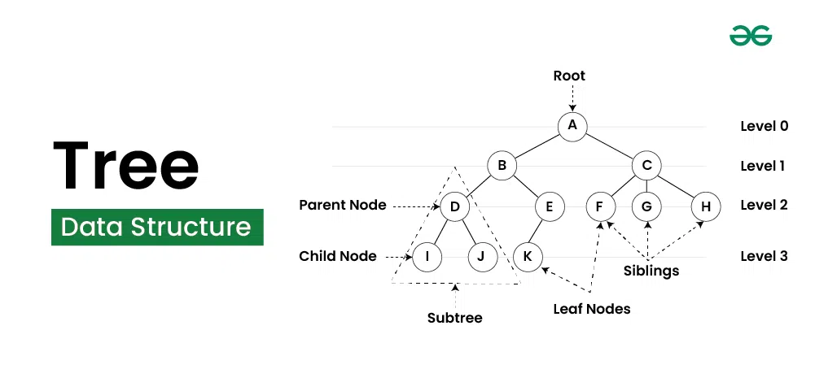
Tree Data Structure is a non-linear data structure in which a collection of - | La estructura de datos en forma de árbol es una estructura de datos no lineal en la que una colección de | tri ˈdeɪtə ˈstrʌkʧər ɪz ə nɑnˈlɪˌniər ˈdeɪtə ˈstrʌkʧər ɪn wɪʧ ə kəˈlɛkʃən ʌv - | EXAMPLE
- elements known as nodes are connected to each other via edges such that - | elementos, conocidos como nodos, están conectados entre sí a través de aristas de modo que | - ˈɛləmənts noʊn æz noʊdz ɑr kəˈnɛktɪd tu iʧ ˈʌðər ˈvaɪə ˈɛʤəz sʌʧ ðæt - | EXAMPLE
- there exists exactly one path between any two nodes. | existe exactamente una ruta entre dos nodos cualesquiera. | - ðɛr ɪɡˈzɪsts ɪɡˈzæktli wʌn pæθ bɪˈtwin ˈɛni tu noʊdz. | EXAMPLE

2 Algoritms
Binary Tree Data Structure | Estructura de datos de árbol binario | ˈbaɪnəri tri ˈdeɪtə ˈstrʌkʧər |  | 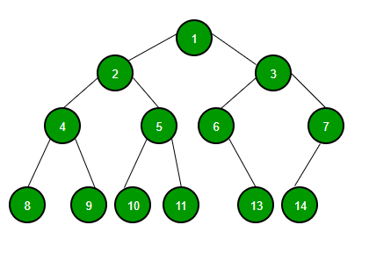
A Binary Tree Data Structure is a hierarchical data structure - | Una estructura de datos de árbol binario es una estructura de datos jerárquica - | ə ˈbaɪnəri tri ˈdeɪtə ˈstrʌkʧər ɪz ə ˌhaɪˈrɑrkəkəl ˈdeɪtə ˈstrʌkʧər - | EXAMPLE
- in which each node has at most two children, | - en la que cada nodo tiene como máximo dos hijos, | - ɪn wɪʧ iʧ noʊd hæz æt moʊst tu ˈʧɪldrən, | EXAMPLE
referred to as the left child and the right child. | denominados hijo izquierdo y hijo derecho. | rəˈfɜrd tu æz ðə lɛft ʧaɪld ænd ðə raɪt ʧaɪld. | EXAMPLE
It is commonly used in computer science for efficient storage and retrieval of data, | Se utiliza habitualmente en informática para el almacenamiento y la recuperación eficientes de datos, | ɪt ɪz ˈkɑmənli juzd ɪn kəmˈpjutər ˈsaɪəns fɔr ɪˈfɪʃənt ˈstɔrəʤ ænd rɪˈtrivəl ʌv ˈdeɪtə, | EXAMPLE
with various operations such as insertion, deletion, and traversal. | con diversas operaciones como inserción, eliminación y recorrido. | wɪð ˈvɛriəs ˌɑpəˈreɪʃənz sʌʧ æz ɪnˈsɜrʃən, dɪˈliʃən, ænd traversal. | EXAMPLE
Binary Search Tree | Árbol de búsqueda binaria | ˈbaɪnəri sɜrʧ tri |  | 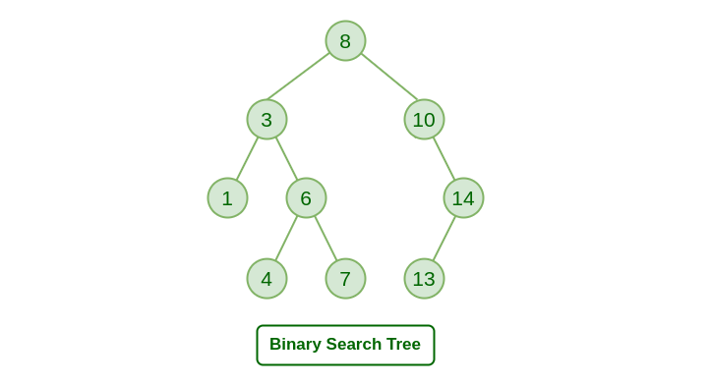
A Binary Search Tree (or BST) is a data structure used in computer science - | Un árbol de búsqueda binaria (o BST) es una estructura de datos utilizada en informática - | ə ˈbaɪnəri sɜrʧ tri (ɔr bi-ɛs-ti) ɪz ə ˈdeɪtə ˈstrʌkʧər juzd ɪn kəmˈpjutər ˈsaɪəns - | EXAMPLE
- for organizing and storing data in a sorted manner. | - para organizar y almacenar datos de forma ordenada. | - fɔr ˈɔrɡəˌnaɪzɪŋ ænd ˈstɔrɪŋ ˈdeɪtə ɪn ə ˈsɔrtɪd ˈmænər. | EXAMPLE
Each node in a Binary Search Tree has at most two children, a left child and a right child, | Cada nodo de un árbol de búsqueda binaria tiene como máximo dos hijos, un hijo izquierdo y un hijo derecho, | iʧ noʊd ɪn ə ˈbaɪnəri sɜrʧ tri hæz æt moʊst tu ˈʧɪldrən, ə lɛft ʧaɪld ænd ə raɪt ʧaɪld, | EXAMPLE
with the left child containing values less than the parent node - | donde el hijo izquierdo contiene valores menores que el nodo padre - | wɪð ðə lɛft ʧaɪld kənˈteɪnɪŋ ˈvæljuz lɛs ðæn ðə ˈpɛrənt noʊd - | EXAMPLE
- and the right child containing values greater than the parent node. | - y el hijo derecho contiene valores mayores que el nodo padre. | - ænd ðə raɪt ʧaɪld kənˈteɪnɪŋ ˈvæljuz ˈɡreɪtər ðæn ðə ˈpɛrənt noʊd. | EXAMPLE
This hierarchical structure allows for efficient searching, | Esta estructura jerárquica permite operaciones de búsqueda, | ðɪs ˌhaɪˈrɑrkəkəl ˈstrʌkʧər əˈlaʊz fɔr ɪˈfɪʃənt ˈsɜrʧɪŋ, | EXAMPLE
insertion, and deletion operations on the data stored in the tree. | inserción y eliminación eficientes de los datos almacenados en el árbol. | ɪnˈsɜrʃən, ænd dɪˈliʃən ˌɑpəˈreɪʃənz ɑn ðə ˈdeɪtə stɔrd ɪn ðə tri. | EXAMPLE
Heap Data Structure | Estructura de datos de montón | hip ˈdeɪtə ˈstrʌkʧər |  | 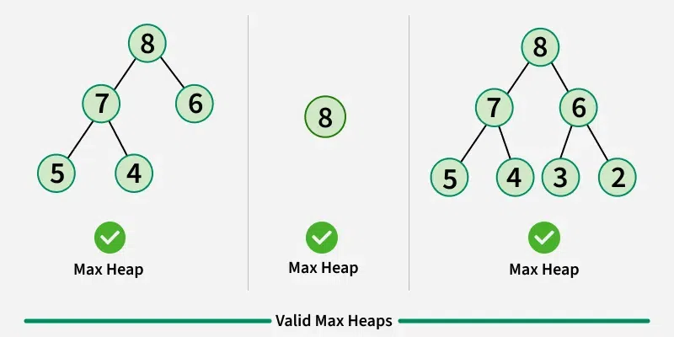
A Heap is a complete binary tree data structure that satisfies the heap property: | Un montón es una estructura de datos de árbol binario completo que satisface la propiedad de montón: | ə hip ɪz ə kəmˈplit ˈbaɪnəri tri ˈdeɪtə ˈstrʌkʧər ðæt ˈsætɪˌsfaɪz ðə hip ˈprɑpərti: | EXAMPLE
for every node, the value of its children is greater than or equal to its own value. | para cada nodo, el valor de sus hijos es mayor o igual a su propio valor. | fɔr ˈɛvəri noʊd, ðə ˈvælju ʌv ɪts ˈʧɪldrən ɪz ˈɡreɪtər ðæn ɔr ˈikwəl tu ɪts oʊn ˈvælju. | EXAMPLE
Heaps are usually used to implement priority queues, | Los montones se utilizan generalmente para implementar colas de prioridad, | hips ɑr ˈjuʒəwəli juzd tu ˈɪmpləˌmɛnt praɪˈɔrəti kjuz, | EXAMPLE
where the smallest (or largest) element is always at the root of the tree. | donde el elemento más pequeño (o más grande) siempre está en la raíz del árbol. | wɛr ðə ˈsmɔləst (ɔr ˈlɑrʤəst) ˈɛləmənt ɪz ˈɔlˌweɪz æt ðə rut ʌv ðə tri. | EXAMPLE

3 Algoritms
Introduction to Graph Data Structure | Introducción a la estructura de datos de gráficos | ˌɪntrəˈdʌkʃən tu ɡræf ˈdeɪtə ˈstrʌkʧər |  | 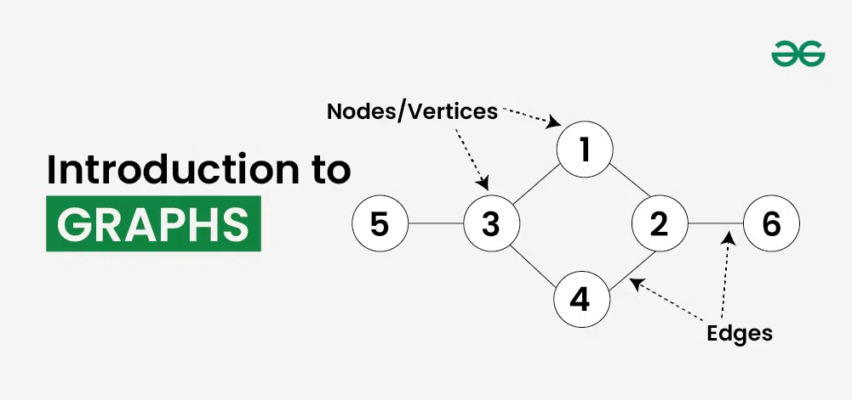
Graph Data Structure is a non-linear data structure consisting of vertices and edges. | La estructura de datos de gráficos es una estructura de datos no lineal que consta de vértices y aristas. | ɡræf ˈdeɪtə ˈstrʌkʧər ɪz ə nɑnˈlɪˌniər ˈdeɪtə ˈstrʌkʧər kənˈsɪstɪŋ ʌv vertices ænd ˈɛʤəz. | EXAMPLE
It is useful in fields such as social network analysis, | Es útil en campos como el análisis de redes sociales, | ɪt ɪz ˈjusfəl ɪn fildz sʌʧ æz ˈsoʊʃəl ˈnɛˌtwɜrk əˈnæləsəs, | EXAMPLE
recommendation systems, and computer networks. In the field of sports data science, | sistemas de recomendación y redes informáticas. En el campo de la ciencia de datos deportivos, | ˌrɛkəmənˈdeɪʃən ˈsɪstəmz, ænd kəmˈpjutər ˈnɛˌtwɜrks. ɪn ðə fild ʌv spɔrts ˈdeɪtə ˈsaɪəns, | EXAMPLE
graph data structure can be used to analyze | la estructura de datos de gráficos se puede utilizar para analizar | ɡræf ˈdeɪtə ˈstrʌkʧər kæn bi juzd tu ˈænəˌlaɪz | EXAMPLE
and understand the dynamics of team performance and player interactions on the field. | y comprender la dinámica del rendimiento del equipo y las interacciones de los jugadores en el campo. | ænd ˌʌndərˈstænd ðə daɪˈnæmɪks ʌv tim pərˈfɔrməns ænd ˈpleɪər ˌɪntəˈrækʃənz ɑn ðə fild. | EXAMPLE
What is Graph Data Structure? | ¿Qué es la estructura de datos de gráficos? | wɑt ɪz ɡræf ˈdeɪtə ˈstrʌkʧər?
Graph is a non-linear data structure consisting of vertices and edges. | Un gráfico es una estructura de datos no lineal que consta de vértices y aristas. | ɡræf ɪz ə nɑnˈlɪˌniər ˈdeɪtə ˈstrʌkʧər kənˈsɪstɪŋ ʌv vertices ænd ˈɛʤəz. | EXAMPLE
The vertices are sometimes also referred to as nodes - | Los vértices a veces también se denominan nodos - | ðə vertices ɑr səmˈtaɪmz ˈɔlsoʊ rəˈfɜrd tu æz noʊdz - | EXAMPLE
- and the edges are lines or arcs that connect any two nodes in the graph. | y las aristas son líneas o arcos que conectan dos nodos cualesquiera en el gráfico. | - ænd ði ˈɛʤəz ɑr laɪnz ɔr ɑrks ðæt kəˈnɛkt ˈɛni tu noʊdz ɪn ðə ɡræf. | EXAMPLE
More formally a Graph is composed of a set of vertices( V ) and a set of edges( E ). | Más formalmente, un gráfico se compone de un conjunto de vértices ( V ) y un conjunto de aristas ( E ). | mɔr ˈfɔrməli ə ɡræf ɪz kəmˈpoʊzd ʌv ə sɛt ʌv vertices( vi ) ænd ə sɛt ʌv ˈɛʤəz( i ). | EXAMPLE
The graph is denoted by G(V, E). | El gráfico se denota por G(V, E). | ðə ɡræf ɪz dɪˈnoʊtəd baɪ ʤi(vi, i). | EXAMPLE
Imagine a game of football as a web of connections, | Imagina un partido de fútbol como una red de conexiones, | ɪˈmæʤən ə ɡeɪm ʌv ˈfʊtˌbɔl æz ə wɛb ʌv kəˈnɛkʃənz,
where players are the nodes and their interactions on the field are the edges. | donde los jugadores son los nodos y sus interacciones en el campo son las aristas. | wɛr ˈpleɪərz ɑr ðə noʊdz ænd ðɛr ˌɪntəˈrækʃənz ɑn ðə fild ɑr ði ˈɛʤəz. | EXAMPLE
This web of connections is exactly what a graph data structure represents, | Esta red de conexiones es exactamente lo que representa una estructura de datos de gráficos, | ðɪs wɛb ʌv kəˈnɛkʃənz ɪz ɪɡˈzæktli wɑt ə ɡræf ˈdeɪtə ˈstrʌkʧər ˌrɛprəˈzɛnts, | EXAMPLE
and it’s the key to unlocking insights into team performance and player dynamics in sports. | y es la clave para descubrir información sobre el rendimiento del equipo y la dinámica de los jugadores en los deportes. | ænd ɪts ðə ki tu ənˈlɑkɪŋ ˈɪnˌsaɪts ˈɪntu tim pərˈfɔrməns ænd ˈpleɪər daɪˈnæmɪks ɪn spɔrts. | EXAMPLE
Components of Graph Data Structure | Componentes de la estructura de datos de gráficos | kəmˈpoʊnənts ʌv ɡræf ˈdeɪtə ˈstrʌkʧər |  | 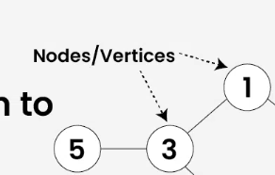
Vertices: Vertices are the fundamental units of the graph. | Vértices: los vértices son las unidades fundamentales del gráfico. | Vertices: Vertices ɑr ðə ˌfʌndəˈmɛntəl ˈjunəts ʌv ðə ɡræf. | EXAMPLE
Sometimes, vertices are also known as vertex or nodes. | A veces, los vértices también se conocen como vértices o nodos. | səmˈtaɪmz, vertices ɑr ˈɔlsoʊ noʊn æz ˈvɜrˌtɛks ɔr noʊdz. | EXAMPLE
Every node/vertex can be labeled or unlabelled. | Cada nodo/vértice puede estar etiquetado o no etiquetado. | ˈɛvəri noʊd/ˈvɜrˌtɛks kæn bi ˈleɪbəld ɔr ʌnˈleɪbəld. | EXAMPLE
Edges: Edges are drawn or used to connect two nodes of the graph. | Aristas: las aristas se dibujan o se utilizan para conectar dos nodos del gráfico. | ˈɛʤəz: ˈɛʤəz ɑr drɔn ɔr juzd tu kəˈnɛkt tu noʊdz ʌv ðə ɡræf. |  | 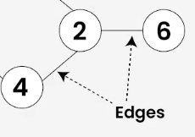
It can be ordered pair of nodes in a directed graph. | Puede ser un par ordenado de nodos en un gráfico dirigido. | ɪt kæn bi ˈɔrdərd pɛr ʌv noʊdz ɪn ə dəˈrɛktɪd ɡræf. | EXAMPLE
Edges can connect any two nodes in any possible way. | Las aristas pueden conectar dos nodos cualesquiera de cualquier manera posible. | ˈɛʤəz kæn kəˈnɛkt ˈɛni tu noʊdz ɪn ˈɛni ˈpɑsəbəl weɪ. | EXAMPLE
There are no rules. Sometimes, edges are also known as arcs. | No hay reglas. A veces, las aristas también se conocen como arcos. | ðɛr ɑr noʊ rulz. səmˈtaɪmz, ˈɛʤəz ɑr ˈɔlsoʊ noʊn æz ɑrks. | EXAMPLE
Every edge can be labelled/unlabelled. | Cada arista puede estar etiquetada o no etiquetada. | ˈɛvəri ɛʤ kæn bi ˈleɪbəld/ʌnˈleɪbəld. | EXAMPLE
Types Of Graphs in Data Structure and Algorithms | Tipos de gráficos en la estructura de datos y algoritmos | taɪps ʌv ɡræfs ɪn ˈdeɪtə ˈstrʌkʧər ænd ˈælɡəˌrɪðəmz |  | 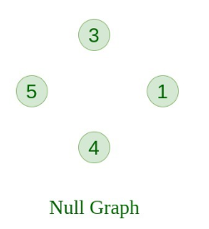
1. Null Graph | 1. Gráfico nulo | 1. nʌl ɡræf | EXAMPLE
A graph is known as a null graph if there are no edges in the graph. | Un gráfico se conoce como gráfico nulo si no tiene aristas. | ə ɡræf ɪz noʊn æz ə nʌl ɡræf ɪf ðɛr ɑr noʊ ˈɛʤəz ɪn ðə ɡræf. | EXAMPLE
2. Trivial Graph | 2. Gráfico trivial | 2. ˈtrɪviəl ɡræf |  | 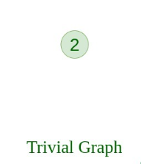
Graph having only a single vertex, it is also the smallest graph possible. | Gráfico que tiene un solo vértice, también es el gráfico más pequeño posible. | ɡræf ˈhævɪŋ ˈoʊnli ə ˈsɪŋɡəl ˈvɜrˌtɛks, ɪt ɪz ˈɔlsoʊ ðə ˈsmɔləst ɡræf ˈpɑsəbəl. | EXAMPLE
3. Undirected Graph | 3. Grafo no dirigido | 3. ʌndəˈrɛktɪd ɡræf |  | 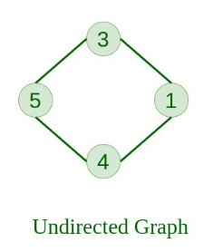
A graph in which edges do not have any direction. | Grafo en el que las aristas no tienen ninguna dirección. | ə ɡræf ɪn wɪʧ ˈɛʤəz du nɑt hæv ˈɛni dəˈrɛkʃən. | EXAMPLE
That is the nodes are unordered pairs in the definition of every edge. | Es decir, los nodos son pares desordenados en la definición de cada arista. | ðæt ɪz ðə noʊdz ɑr ʌnˈɔrdərd pɛrz ɪn ðə ˌdɛfəˈnɪʃən ʌv ˈɛvəri ɛʤ. | EXAMPLE
4. Directed Graph | 4. Grafo dirigido | 4. dəˈrɛktɪd ɡræf |  | 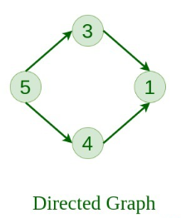
A graph in which edge has direction. | Grafo en el que las aristas tienen dirección. | ə ɡræf ɪn wɪʧ ɛʤ hæz dəˈrɛkʃən. | EXAMPLE
That is the nodes are ordered pairs in the definition of every edge. | Es decir, los nodos son pares ordenados en la definición de cada arista. | ðæt ɪz ðə noʊdz ɑr ˈɔrdərd pɛrz ɪn ðə ˌdɛfəˈnɪʃən ʌv ˈɛvəri ɛʤ. | EXAMPLE
5. Connected Graph | 5. Grafo conexo | 5. kəˈnɛktɪd ɡræf |  | 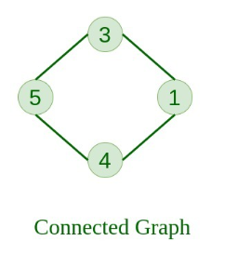
The graph in which from one node we can visit any other node in the graph is known as a connected graph. | El grafo en el que desde un nodo podemos visitar cualquier otro nodo del grafo se conoce como grafo conexo. | ðə ɡræf ɪn wɪʧ frʌm wʌn noʊd wi kæn ˈvɪzət ˈɛni ˈʌðər noʊd ɪn ðə ɡræf ɪz noʊn æz ə kəˈnɛktɪd ɡræf. | EXAMPLE
6. Disconnected Graph | 6. Grafo desconectado | 6. ˌdɪskəˈnɛktɪd ɡræf |  | 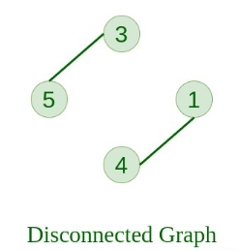
The graph in which at least one node is not reachable from a node is known as a disconnected graph. | El grafo en el que al menos un nodo no es accesible desde un nodo se conoce como grafo desconectado. | ðə ɡræf ɪn wɪʧ æt list wʌn noʊd ɪz nɑt ˈriʧəbəl frʌm ə noʊd ɪz noʊn æz ə ˌdɪskəˈnɛktɪd ɡræf. | EXAMPLE
7. Regular Graph | 7. Grafo regular | 7. ˈrɛɡjələr ɡræf |  | 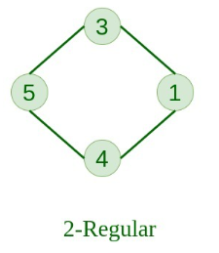
The graph in which the degree of every vertex is equal to K is called K regular graph. | El grafo en el que el grado de cada vértice es igual a K se llama grafo regular K. | ðə ɡræf ɪn wɪʧ ðə dɪˈɡri ʌv ˈɛvəri ˈvɜrˌtɛks ɪz ˈikwəl tu keɪ ɪz kɔld keɪ ˈrɛɡjələr ɡræf. | EXAMPLE
8. Complete Graph | 8. Grafo completo | 8. kəmˈplit ɡræf |  | 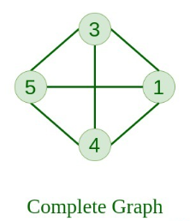
The graph in which from each node there is an edge to each other node. | El grafo en el que desde cada nodo hay una arista hacia cada uno de los otros nodos. | ðə ɡræf ɪn wɪʧ frʌm iʧ noʊd ðɛr ɪz ən ɛʤ tu iʧ ˈʌðər noʊd. | EXAMPLE
9. Cycle Graph | 9. Gráfico de ciclo | 9. ˈsaɪkəl ɡræf |  | 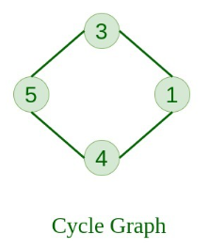
The graph in which the graph is a cycle in itself, | Gráfico en el que el gráfico es un ciclo en sí mismo, | ðə ɡræf ɪn wɪʧ ðə ɡræf ɪz ə ˈsaɪkəl ɪn ɪtˈsɛlf, | EXAMPLE
the minimum value of degree of each vertex is 2. | el valor mínimo del grado de cada vértice es 2. | ðə ˈmɪnəməm ˈvælju ʌv dɪˈɡri ʌv iʧ ˈvɜrˌtɛks ɪz 2. | EXAMPLE
10. Cyclic Graph | 10. Gráfico cíclico | 10. ˈsaɪklɪk ɡræf |  | 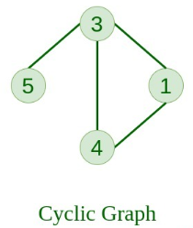
A graph containing at least one cycle is known as a Cyclic graph. | Un gráfico que contiene al menos un ciclo se conoce como gráfico cíclico. | ə ɡræf kənˈteɪnɪŋ æt list wʌn ˈsaɪkəl ɪz noʊn æz ə ˈsaɪklɪk ɡræf. | EXAMPLE
11. Directed Acyclic Graph | 11. Gráfico acíclico dirigido | 11. dəˈrɛktɪd Acyclic ɡræf |  | 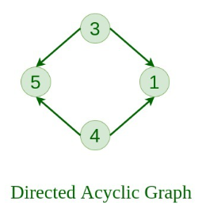
A Directed Graph that does not contain any cycle. | Un gráfico dirigido que no contiene ningún ciclo. | ə dəˈrɛktɪd ɡræf ðæt dʌz nɑt kənˈteɪn ˈɛni ˈsaɪkəl. | EXAMPLE
12. Bipartite Graph | 12. Gráfico bipartito | 12. Bipartite ɡræf |  | 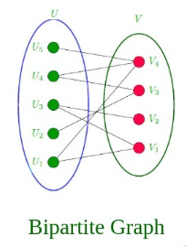
A graph in which vertex can be divided into two sets such - | Un gráfico en el que el vértice se puede dividir en dos conjuntos de modo que - | ə ɡræf ɪn wɪʧ ˈvɜrˌtɛks kæn bi dɪˈvaɪdəd ˈɪntu tu sɛts sʌʧ - | EXAMPLE
- that vertex in each set does not contain any edge between them. | - los vértices de cada conjunto no contengan ninguna arista entre ellos. | - ðæt ˈvɜrˌtɛks ɪn iʧ sɛt dʌz nɑt kənˈteɪn ˈɛni ɛʤ bɪˈtwin ðɛm. | EXAMPLE
13. Weighted Graph | 13. Gráfico ponderado | 13. ˈweɪtɪd ɡræf
A graph in which the edges are already specified - | Un gráfico en el que las aristas ya están especificadas - | ə ɡræf ɪn wɪʧ ði ˈɛʤəz ɑr ɔlˈrɛdi ˈspɛsəˌfaɪd - | EXAMPLE
- with suitable weight is known as a weighted graph. | - con el peso adecuado se conoce como gráfico ponderado. | - wɪð ˈsutəbəl weɪt ɪz noʊn æz ə ˈweɪtɪd ɡræf. | EXAMPLE
Weighted graphs can be further classified as directed weighted graphs - | Los gráficos ponderados se pueden clasificar además como gráficos ponderados dirigidos - | ˈweɪtɪd ɡræfs kæn bi ˈfɜrðər ˈklæsəˌfaɪd æz dəˈrɛktɪd ˈweɪtɪd ɡræfs - | EXAMPLE
-and undirected weighted graphs. | - y gráficos ponderados no dirigidos. | -ænd ʌndəˈrɛktɪd ˈweɪtɪd ɡræfs. | EXAMPLE
Representation of Graph Data Structure: | Representación de la estructura de datos del gráfico: | ˌrɛprəzɛnˈteɪʃən ʌv ɡræf ˈdeɪtə ˈstrʌkʧər:
There are multiple ways to store a graph: The following are the most common representations. | Existen múltiples formas de almacenar un gráfico: Las siguientes son las representaciones más comunes. | ðɛr ɑr ˈmʌltəpəl weɪz tu stɔr ə ɡræf: ðə ˈfɑloʊɪŋ ɑr ðə moʊst ˈkɑmən ˌrɛprəzənˈteɪʃənz. | EXAMPLE
Adjacency Matrix | Matriz de adyacencia | Adjacency ˈmeɪtrɪks | EXAMPLE
Adjacency List | Lista de adyacencia | Adjacency lɪst | EXAMPLE
Adjacency Matrix Representation of Graph Data Structure | Representación de la estructura de datos de un gráfico mediante una matriz de adyacencia | Adjacency ˈmeɪtrɪks ˌrɛprəzɛnˈteɪʃən ʌv ɡræf ˈdeɪtə ˈstrʌkʧər |  | 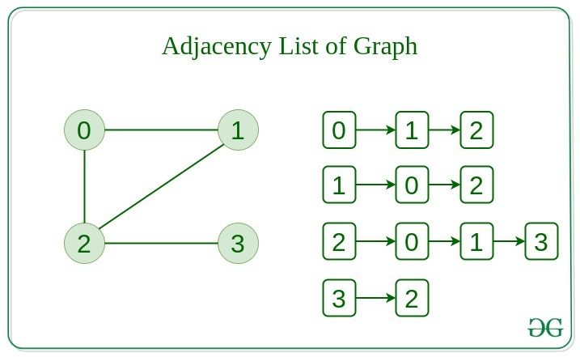
In this method, the graph is stored in the form of the 2D matrix where rows - | En este método, el gráfico se almacena en forma de matriz 2D, donde las filas - | ɪn ðɪs ˈmɛθəd, ðə ɡræf ɪz stɔrd ɪn ðə fɔrm ʌv ði 2di ˈmeɪtrɪks wɛr roʊz - | EXAMPLE
- and columns denote vertices. | - y las columnas indican los vértices. | - ænd ˈkɑləmz dɪˈnoʊt vertices. | EXAMPLE
Each entry in the matrix represents the weight of the edge between those vertices. | Cada entrada de la matriz representa el peso del borde entre esos vértices. | iʧ ˈɛntri ɪn ðə ˈmeɪtrɪks ˌrɛprəˈzɛnts ðə weɪt ʌv ði ɛʤ bɪˈtwin ðoʊz vertices. | EXAMPLE
Comparison between Adjacency Matrix and Adjacency List | Comparación entre la matriz de adyacencia y la lista de adyacencia | kəmˈpɛrəsən bɪˈtwin Adjacency ˈmeɪtrɪks ænd Adjacency lɪst |  | 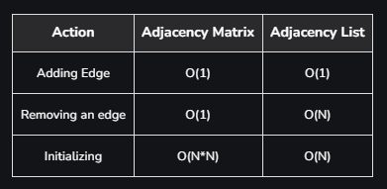
When the graph contains a large number of edges - | Cuando el gráfico contiene una gran cantidad de bordes - | wɛn ðə ɡræf kənˈteɪnz ə lɑrʤ ˈnʌmbər ʌv ˈɛʤəz - | EXAMPLE
- then it is good to store it as a matrix because only some entries in the matrix will be empty. | - entonces es bueno almacenarlo como una matriz porque solo algunas entradas de la matriz estarán vacías. | - ðɛn ɪt ɪz ɡʊd tu stɔr ɪt æz ə ˈmeɪtrɪks bɪˈkɔz ˈoʊnli sʌm ˈɛntriz ɪn ðə ˈmeɪtrɪks wɪl bi ˈɛmpti. | EXAMPLE
An algorithm such as Prim’s and Dijkstra adjacency matrix is used to have less complexity. | Se utiliza un algoritmo como la matriz de adyacencia de Prim y Dijkstra para tener menos complejidad. | ən ˈælɡəˌrɪðəm sʌʧ æz prɪmz ænd Dijkstra adjacency ˈmeɪtrɪks ɪz juzd tu hæv lɛs kəmˈplɛksəti. | EXAMPLE
Difference between Tree and Graph: | Diferencia entre árbol y gráfico: | ˈdɪfərəns bɪˈtwin tri ænd ɡræf: |  | 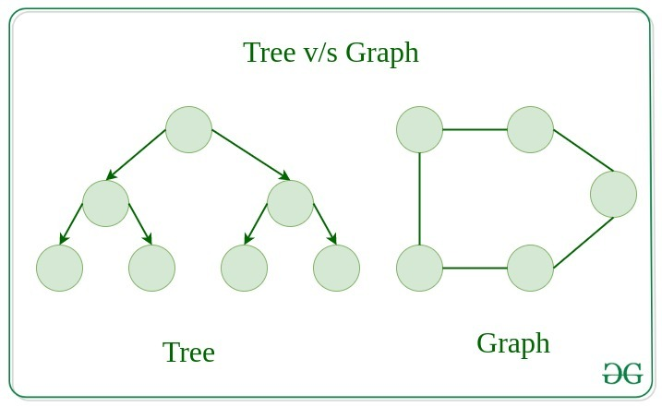
Tree is a restricted type of Graph Data Structure, just with some more rules. | El árbol es un tipo restringido de estructura de datos de gráfico, solo que con algunas reglas más. | tri ɪz ə riˈstrɪktɪd taɪp ʌv ɡræf ˈdeɪtə ˈstrʌkʧər, ʤʌst wɪð sʌm mɔr rulz. | EXAMPLE
Every tree will always be a graph but not all graphs will be trees. | Todo árbol siempre será un gráfico, pero no todos los gráficos serán árboles. | ˈɛvəri tri wɪl ˈɔlˌweɪz bi ə ɡræf bʌt nɑt ɔl ɡræfs wɪl bi triz. | EXAMPLE
Linked List, Trees, and Heaps all are special cases of graphs. | Las listas enlazadas, los árboles y los montones son casos especiales de gráficos. | lɪŋkt lɪst, triz, ænd hips ɔl ɑr ˈspɛʃəl ˈkeɪsəz ʌv ɡræfs. | EXAMPLE
Real-Life Applications of Graph Data Structure: | Aplicaciones de la vida real de la estructura de datos de gráfico: | riəl-laɪf ˌæpləˈkeɪʃənz ʌv ɡræf ˈdeɪtə ˈstrʌkʧər: |  | 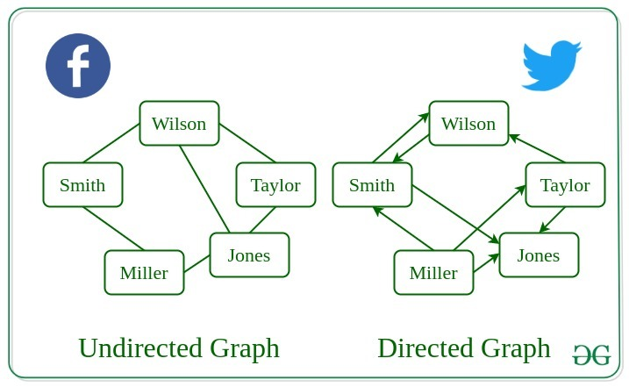
Graph Data Structure has numerous real-life applications across various fields. | La estructura de datos de gráfico tiene numerosas aplicaciones de la vida real en varios campos. | ɡræf ˈdeɪtə ˈstrʌkʧər hæz ˈnumərəs riəl-laɪf ˌæpləˈkeɪʃənz əˈkrɔs ˈvɛriəs fildz. | EXAMPLE
Some of them are listed below: | Algunas de ellas se enumeran a continuación: | sʌm ʌv ðɛm ɑr ˈlɪstɪd bɪˈloʊ: | EXAMPLE
If we recall all the previous data structures that we have studied like array, | Si recordamos todas las estructuras de datos anteriores que hemos estudiado, como matriz, | ɪf wi ˈriˌkɔl ɔl ðə ˈpriviəs ˈdeɪtə ˈstrʌkʧərz ðæt wi hæv ˈstʌdid laɪk əˈreɪ,
linked list, tree, etc. All these had some restrictions on structure | lista enlazada, árbol, etc. Todas estas tenían algunas restricciones en la estructura | lɪŋkt lɪst, tri, ˌɛtˈsɛtərə. ɔl ðiz hæd sʌm riˈstrɪkʃənz ɑn ˈstrʌkʧər | EXAMPLE
(mostly linear and tree hierarchical which means no loops). | (principalmente lineal y jerárquica de árbol, lo que significa que no hay bucles). | (ˈmoʊstli ˈlɪniər ænd tri ˌhaɪˈrɑrkəkəl wɪʧ minz noʊ lups). | EXAMPLE
Graph allows random connections between nodes which is useful in many real world problems | El gráfico permite conexiones aleatorias entre nodos, lo que es útil en muchos problemas del mundo real | ɡræf əˈlaʊz ˈrændəm kəˈnɛkʃənz bɪˈtwin noʊdz wɪʧ ɪz ˈjusfəl ɪn ˈmɛni riəl wɜrld ˈprɑbləmz
where do have restrictions of previous data structures. | donde hay restricciones de estructuras de datos anteriores. | wɛr du hæv riˈstrɪkʃənz ʌv ˈpriviəs ˈdeɪtə ˈstrʌkʧərz. | EXAMPLE
Used heavily in social networks. | Se usa mucho en redes sociales. | juzd ˈhɛvəli ɪn ˈsoʊʃəl ˈnɛˌtwɜrks. | EXAMPLE
Everyone on the network is a vertex (or node) of the graph and if connected, | Todos en la red son un vértice (o nodo) del gráfico y si están conectados, | ˈɛvriˌwʌn ɑn ðə ˈnɛˌtwɜrk ɪz ə ˈvɜrˌtɛks (ɔr noʊd) ʌv ðə ɡræf ænd ɪf kəˈnɛktɪd, | EXAMPLE
then there is an edge. Now imagine all the features that you see, | entonces hay un borde. Ahora imagina todas las características que ves, | ðɛn ðɛr ɪz ən ɛʤ. naʊ ɪˈmæʤən ɔl ðə ˈfiʧərz ðæt ju si, | EXAMPLE
mutual friends, people that follow you, etc can seen as graph problems. | amigos en común, personas que te siguen, etc., que se pueden ver como problemas de gráficos. | ˈmjuʧuəl frɛndz, ˈpipəl ðæt ˈfɑloʊ ju, ˌɛtˈsɛtərə kæn sin æz ɡræf ˈprɑbləmz. | EXAMPLE
Used to represent the topology of computer networks, | Se utiliza para representar la topología de las redes informáticas, | juzd tu ˌrɛprəˈzɛnt ðə təˈpɔləʤi ʌv kəmˈpjutər ˈnɛˌtwɜrks,
such as the connections between routers and switches. | como las conexiones entre enrutadores y conmutadores. | sʌʧ æz ðə kəˈnɛkʃənz bɪˈtwin ˈrutərz ænd ˈswɪʧəz. | EXAMPLE
Used to represent the connections between different places in a transportation network, | Se utiliza para representar las conexiones entre diferentes lugares de una red de transporte, | juzd tu ˌrɛprəˈzɛnt ðə kəˈnɛkʃənz bɪˈtwin ˈdɪfərənt ˈpleɪsəz ɪn ə ˌtrænspərˈteɪʃən ˈnɛˌtwɜrk,
such as roads and airports. | como carreteras y aeropuertos. | sʌʧ æz roʊdz ænd ˈɛrˌpɔrts. | EXAMPLE
Neural Networks: | Redes neuronales: | ˈnʊrəl ˈnɛˌtwɜrks:
Vertices represent neurons and edges represent the synapses between them. | Los vértices representan neuronas y los bordes representan las sinapsis entre ellas. | Vertices ˌrɛprəˈzɛnt ˈnʊrɑnz ænd ˈɛʤəz ˌrɛprəˈzɛnt ðə ˈsɪæpsɪz bɪˈtwin ðɛm. | EXAMPLE
Neural networks are used to understand how our brain works and how connections change when we learn. | Las redes neuronales se utilizan para comprender cómo funciona nuestro cerebro y cómo cambian las conexiones cuando aprendemos. | ˈnʊrəl ˈnɛˌtwɜrks ɑr juzd tu ˌʌndərˈstænd haʊ ˈaʊər breɪn wɜrks ænd haʊ kəˈnɛkʃənz ʧeɪnʤ wɛn wi lɜrn. | EXAMPLE
The human brain has about 10^11 neurons and close to 10^15 synapses. | El cerebro humano tiene alrededor de 10^11 neuronas y cerca de 10^15 sinapsis. | ðə ˈhjumən breɪn hæz əˈbaʊt 10^11 ˈnʊrɑnz ænd kloʊs tu 10^15 ˈsɪæpsɪz. | EXAMPLE
Compilers: | Compiladores: | kəmˈpaɪlərz:
Graph Data Structure is used extensively in compilers. | Las estructuras de datos gráficas se utilizan ampliamente en los compiladores. | ɡræf ˈdeɪtə ˈstrʌkʧər ɪz juzd ɪkˈstɛnsɪvli ɪn kəmˈpaɪlərz. | EXAMPLE
They can be used for type inference, for so-called data flow analysis, register allocation, | Se pueden utilizar para la inferencia de tipos, para el llamado análisis de flujo de datos, la asignación de registros | ðeɪ kæn bi juzd fɔr taɪp ˈɪnfərəns, fɔr ˈsoʊˈkɔld ˈdeɪtə floʊ əˈnæləsəs, ˈrɛʤɪstər ˌæləˈkeɪʃən, | EXAMPLE
and many other purposes. They are also used in specialized compilers, | y muchos otros propósitos. También se utilizan en compiladores especializados, | ænd ˈmɛni ˈʌðər ˈpɜrpəsəz. ðeɪ ɑr ˈɔlsoʊ juzd ɪn ˈspɛʃəˌlaɪzd kəmˈpaɪlərz, | EXAMPLE
such as query optimization in database languages. | como la optimización de consultas en lenguajes de bases de datos. | sʌʧ æz ˈkwiri ɑptəməˈzeɪʃən ɪn ˈdeɪtəˌbeɪs ˈlæŋɡwəʤəz. | EXAMPLE
Robot planning: | Planificación de robots: | ˈroʊˌbɑt ˈplænɪŋ:
Vertices represent states the robot can be in and the edges the possible transitions between the states. | Los vértices representan los estados en los que puede estar el robot y los bordes las posibles transiciones entre los estados. | Vertices ˌrɛprəˈzɛnt steɪts ðə ˈroʊˌbɑt kæn bi ɪn ænd ði ˈɛʤəz ðə ˈpɑsəbəl trænˈzɪʃənz bɪˈtwin ðə steɪts. | EXAMPLE
Such graph plans are used, for example, in planning paths for autonomous vehicles. | Estos planes de gráficos se utilizan, por ejemplo, en la planificación de rutas para vehículos autónomos. | sʌʧ ɡræf plænz ɑr juzd, fɔr ɪɡˈzæmpəl, ɪn ˈplænɪŋ pæðz fɔr ɔˈtɑnəməs ˈvihɪkəlz. | EXAMPLE
Dependencies in a software project (or any other type of project) | Las dependencias en un proyecto de software (o cualquier otro tipo de proyecto) | dɪˈpɛndənsiz ɪn ə ˈsɔfˌtwɛr ˈprɑʤɛkt (ɔr ˈɛni ˈʌðər taɪp ʌv ˈprɑʤɛkt)
can be seen as graph and generating a sequence to solve all tasks | se pueden ver como un gráfico que genera una secuencia para resolver todas las tareas | kæn bi sin æz ɡræf ænd ˈʤɛnəˌreɪtɪŋ ə ˈsikwəns tu sɑlv ɔl tæsks | EXAMPLE
before dependents is a standard graph topological sorting algorithm. | antes de que las dependencias sean un algoritmo de ordenamiento topológico de gráficos estándar. | bɪˈfɔr dɪˈpɛndənts ɪz ə ˈstændərd ɡræf təpəˈlɑʤɪkəl ˈsɔrtɪŋ ˈælɡəˌrɪðəm. | EXAMPLE
For optimizing the cost of connecting all locations of a network. | Para optimizar el costo de conectar todas las ubicaciones de una red. | fɔr ˈɑptəˌmaɪzɪŋ ðə kɑst ʌv kəˈnɛktɪŋ ɔl loʊˈkeɪʃənz ʌv ə ˈnɛˌtwɜrk.
For example, minimizing wire length in a wired network to make sure all devices are connected | Por ejemplo, minimizar la longitud del cable en una red cableada para asegurarse de que todos los dispositivos estén conectados | fɔr ɪɡˈzæmpəl, ˈmɪnəˌmaɪzɪŋ ˈwaɪər lɛŋkθ ɪn ə ˈwaɪərd ˈnɛˌtwɜrk tu meɪk ʃʊr ɔl dɪˈvaɪsəz ɑr kəˈnɛktɪd | EXAMPLE
is a standard Graph problem called Minimum Spanning Tree. | es un problema de gráficos estándar llamado árbol de expansión mínima. | ɪz ə ˈstændərd ɡræf ˈprɑbləm kɔld ˈmɪnəməm ˈspænɪŋ tri. | EXAMPLE
Advantages of Graph Data Structure: | Ventajas de la estructura de datos de gráficos: | ædˈvæntɪʤɪz ʌv ɡræf ˈdeɪtə ˈstrʌkʧər:
Graph Data Structure used to represent a wide range of relationships as we do not have any restrictions | La estructura de datos de gráficos se utiliza para representar una amplia gama de relaciones, ya que no tenemos ninguna restricción | ɡræf ˈdeɪtə ˈstrʌkʧər juzd tu ˌrɛprəˈzɛnt ə waɪd reɪnʤ ʌv riˈleɪʃənˌʃɪps æz wi du nɑt hæv ˈɛni riˈstrɪkʃənz | EXAMPLE
like previous data structures (Tree cannot have loops and have to be hierarchical. Arrays, Linked List, etc are linear) | como las estructuras de datos anteriores (el árbol no puede tener bucles y debe ser jerárquico. Las matrices, las listas enlazadas, etc. son lineales) | laɪk ˈpriviəs ˈdeɪtə ˈstrʌkʧərz (tri ˈkænɑt hæv lups ænd hæv tu bi ˌhaɪˈrɑrkəkəl. əˈreɪz, lɪŋkt lɪst, ˌɛtˈsɛtərə ɑr ˈlɪniər) | EXAMPLE
They can be used to model and solve a wide range of problems, | Se pueden utilizar para modelar y resolver una amplia gama de problemas, | ðeɪ kæn bi juzd tu ˈmɑdəl ænd sɑlv ə waɪd reɪnʤ ʌv ˈprɑbləmz, | EXAMPLE
including pathfinding, data clustering, network analysis, and machine learning. | incluidos la búsqueda de rutas, la agrupación de datos, el análisis de redes y el aprendizaje automático. | ɪnˈkludɪŋ pathfinding, ˈdeɪtə ˈklʌstərɪŋ, ˈnɛˌtwɜrk əˈnæləsəs, ænd məˈʃin ˈlɜrnɪŋ. | EXAMPLE
Any real world problem where we certain set of items and relations between them can be easily modeled | Cualquier problema del mundo real en el que tengamos un determinado conjunto de elementos y relaciones entre ellos se puede modelar fácilmente | ˈɛni riəl wɜrld ˈprɑbləm wɛr wi ˈsɜrtən sɛt ʌv ˈaɪtəmz ænd riˈleɪʃənz bɪˈtwin ðɛm kæn bi ˈizəli ˈmɑdəld | EXAMPLE
as a graph and a lot of standard graph algorithms like BFS, DFS, Spanning Tree, | como un gráfico y muchos algoritmos de gráficos estándar como BFS, DFS, Spanning Tree, | æz ə ɡræf ænd ə lɑt ʌv ˈstændərd ɡræf ˈælɡəˌrɪðəmz laɪk bi-ɛf-ɛs, di-ɛf-ɛs, ˈspænɪŋ tri, | EXAMPLE
Shortest Path, Topological Sorting and Strongly Connected | Shortest Path, Topological Sorting y Strongly Connected | ˈʃɔrtɪst pæθ, təpəˈlɑʤɪkəl ˈsɔrtɪŋ ænd ˈstrɔŋli kəˈnɛktɪd | EXAMPLE
Graph Data Structure can be used to represent complex data structures in a simple and intuitive way, | Graph Data Structure se pueden utilizar para representar estructuras de datos complejas de una manera simple e intuitiva, | ɡræf ˈdeɪtə ˈstrʌkʧər kæn bi juzd tu ˌrɛprəˈzɛnt ˈkɑmplɛks ˈdeɪtə ˈstrʌkʧərz ɪn ə ˈsɪmpəl ænd ɪnˈtuətɪv weɪ, | EXAMPLE
making them easier to understand and analyze. | haciéndolas más fáciles de entender y analizar. | ˈmeɪkɪŋ ðɛm ˈiziər tu ˌʌndərˈstænd ænd ˈænəˌlaɪz. | EXAMPLE
Disadvantages of Graph Data Structure: | Desventajas de la estructura de datos de gráficos: | ˌdɪsədˈvæntɪʤɪz ʌv ɡræf ˈdeɪtə ˈstrʌkʧər:
Graph Data Structure can be complex and difficult to understand, | La estructura de datos de gráficos puede ser compleja y difícil de entender, | ɡræf ˈdeɪtə ˈstrʌkʧər kæn bi ˈkɑmplɛks ænd ˈdɪfəkəlt tu ˌʌndərˈstænd, | EXAMPLE
especially for people who are not familiar with graph theory or related algorithms. | especialmente para personas que no están familiarizadas con la teoría de grafos o algoritmos relacionados. | əˈspɛʃli fɔr ˈpipəl hu ɑr nɑt fəˈmɪljər wɪð ɡræf ˈθɪri ɔr rɪˈleɪtɪd ˈælɡəˌrɪðəmz. | EXAMPLE
Creating and manipulating graphs can be computationally expensive, especially for very large or complex graphs. | Crear y manipular gráficos puede ser computacionalmente costoso, especialmente para gráficos muy grandes o complejos. | kriˈeɪtɪŋ ænd məˈnɪpjəˌleɪtɪŋ ɡræfs kæn bi ˌkɑmpjuˈteɪʃənəli ɪkˈspɛnsɪv, əˈspɛʃli fɔr ˈvɛri lɑrʤ ɔr ˈkɑmplɛks ɡræfs. | EXAMPLE
Graph algorithms can be difficult to design and implement correctly, and can be prone to bugs and errors. | Los algoritmos de gráficos pueden ser difíciles de diseñar e implementar correctamente, y pueden ser propensos a errores. | ɡræf ˈælɡəˌrɪðəmz kæn bi ˈdɪfəkəlt tu dɪˈzaɪn ænd ˈɪmpləmənt kəˈrɛktli, ænd kæn bi proʊn tu bʌɡz ænd ˈɛrərz. | EXAMPLE
Graph Data Structure can be difficult to visualize and analyze,especially for very large or complex graphs, | La estructura de datos de gráficos puede ser difícil de visualizar y analizar, especialmente para gráficos muy grandes o complejos, | ɡræf ˈdeɪtə ˈstrʌkʧər kæn bi ˈdɪfəkəlt tu ˈvɪʒwəˌlaɪz ænd ˈænəˌlaɪz,əˈspɛʃli fɔr ˈvɛri lɑrʤ ɔr ˈkɑmplɛks ɡræfs, | EXAMPLE
which can make it challenging to extract meaningful insights from the data. | lo que puede dificultar la extracción de información significativa de los datos. | wɪʧ kæn meɪk ɪt ˈʧælənʤɪŋ tu ɪkˈstrækt ˈminɪŋfəl ˈɪnˌsaɪts frʌm ðə ˈdeɪtə. | EXAMPLE

